т-250
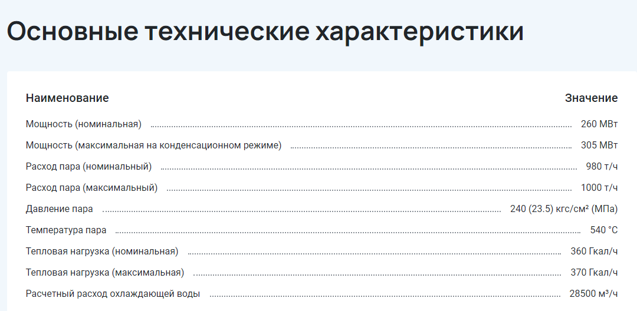
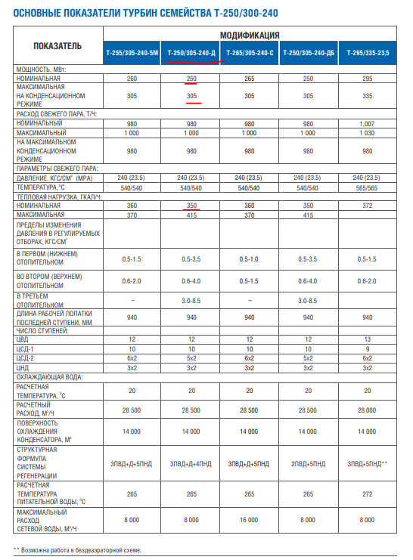

 | 980 | 250 | 360
1 т/ч = 0,627 МВт = 0,539 Гкал/ч

 | 0.627 | 1 | 1.163
 | расход | электричество | тепло | кпд | соотн
 | 614.46 | 250 | 418.68 | 1.0882400807 | 1.67472

т-110
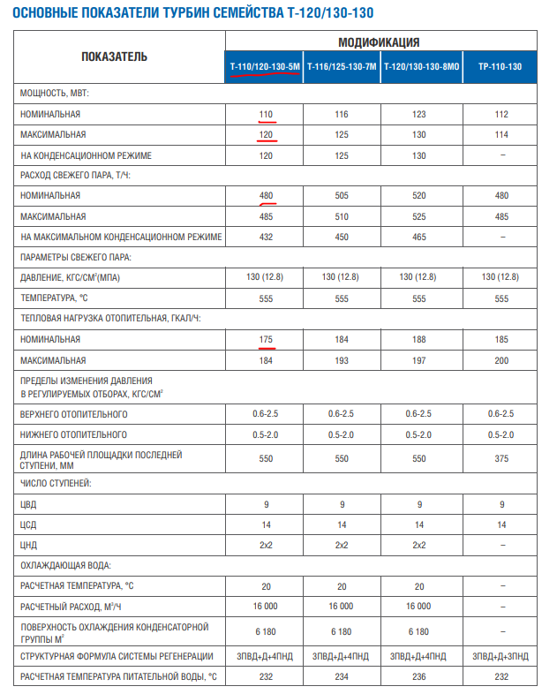

т-180
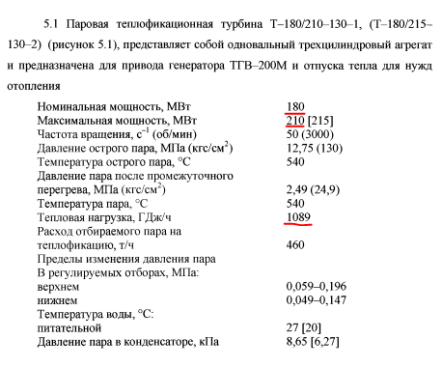

1 | Гдж/ч | 0.278 | Мвт
1 | Мвт | 3.5971223022 | Гдж/ч

1089 | Гдж/ч | 302.742 | Мвт

